Test report
 |  |  |  |  |  |  | TEST REPORT

 |  |  | Project Name |  | <Tinder> |  |  |  | Creator |  |  |  | ThảoNT
 |  |  | Project Code |  | <Tinder07> |  |  |  | Reviewer/Approver |  |  |  | Thủy
 |  |  | Document Code |  | <Project Code>_Test Report_vx.x |  |  |  | Date |  |  |  | 2023-11-11
 |  |  | Notes |  | <List modules included in this release> ex: Release 1 includes 2 modules: Module1 and Module2

I. Bug of Funtions
 |  |  | No | Module code |  | Pass |  | Fail | Untesed |  | N/A | Number of test cases
 |  |  | 1 | Login |  | 17 |  | 4 | 2 |  | 3 | 26
 |  |  | 2 | Edit profile |  | 49 |  | 19 | 0 |  | 5 | 73
 |  |  |  | Total |  | 66 |  | 23 | 2 |  | 8 | 99

 |  |  |  | Test coverage |  |  | 100%
 |  |  |  | Test successful coverage |  |  | 74.16%

II. Report by Defect
 | 1. Classify Defect

 |  | BugID | Bug/Nobug |  | Bug type | Cause of bug |  |  |  | Not-bug Classification |  |  |  | Action
 |  | 12890 | Bug |  | Functional | Coding mistake
 |  | 12893 | Bug |  | Functional | Coding mistake
 |  | 12896 | Bug |  | Functional | Coding mistake
 |  | 12900 | Bug |  | UI | Coding mistake
 |  | 12904 | Bug |  | Functional + Transition | Coding mistake
 |  | 12943 | Bug |  | Functional | Coding mistake
 |  | 12944 | Bug |  | Functional | Coding mistake
 |  | 12948 | Bug |  | Functional | Coding mistake
 |  | 12951 | Bug |  | Functional | Coding mistake
 |  | 12952 | Bug |  | Functional | Coding mistake
 |  | 12955 | Bug |  | Functional | Coding mistake

 | 2. Bug Analysis
 |  | Bug reason

 | No |  |  | Reason |  |  |  |  | Number
 | 1 |  |  | Coding mistake |  |  |  |  |  |  |  |  | 11
 | 2 |  |  | Misunderstand Document |  |  |  |  |  |  |  |  | 0
 | 3 |  |  | Unclear Document |  |  |  |  |  |  |  |  | 0
 | 4 |  |  | Error in Document |  |  |  |  |  |  |  |  | 0
 | 5 |  |  | Other |  |  |  |  |  |  |  |  | 0

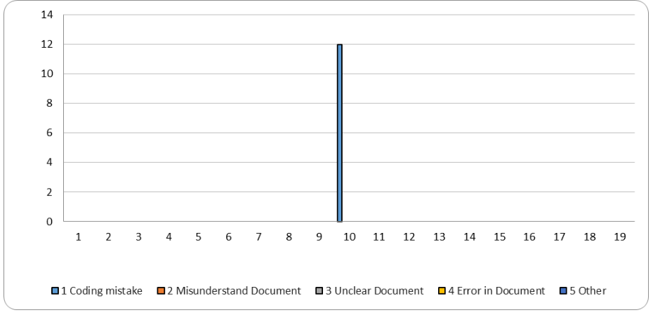

 | No bug

 | No |  |  | Reason |  |  |  |  | Number
 | 1 |  |  | As Specified |  |  |  |  |  |  |  |  | 0
 | 2 |  |  | Duplicate |  |  |  |  |  |  |  |  | 0
 | 3 |  |  | Insufficient execution environment |  |  |  |  |  |  |  |  | 0
 | 4 |  |  | data error |  |  |  |  |  |  |  |  | 0
 | 5 |  |  | Error in Testing procedure |  |  |  |  |  |  |  |  | 0
 | 6 |  |  | Cannot Reproduce |  |  |  |  |  |  |  |  | 0
 | 7 |  |  | Connected system bad |  |  |  |  |  |  |  |  | 0
 | 8 |  |  | Cause unknown |  |  |  |  |  |  |  |  | 0
 | 9 |  |  | requirement error |  |  |  |  |  |  |  |  | 0
 | 10 |  |  | Other |  |  |  |  |  |  |  |  | 0

